欲しいイラスト
イラストについて
描いてほしいイラストのイメージ画像をまとめました。
少し変わるところもありますが、ほとんど下のイメージ画像と似たものをお願いすると思います。

下に記載したもの以外に、追加でお願いする可能性はあります。


【パソコンに出て来るアイコン(イメージ)】
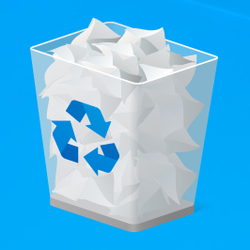


ゲームの世界観の設定が、パソコンの画面の中なので、パソコンに出て来るアイコンやアイテムのイラストを色々お願いすると思います。

【キャラクター(イメージ)】
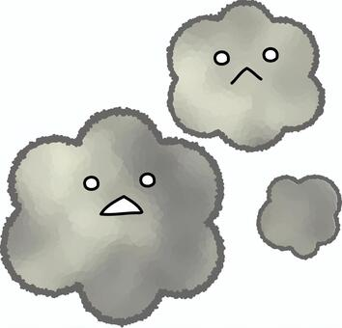

ウイルス的な何かになると思います。
表情の変化などをお願いすると思います。

【タイトルロゴや背景(イメージ)】
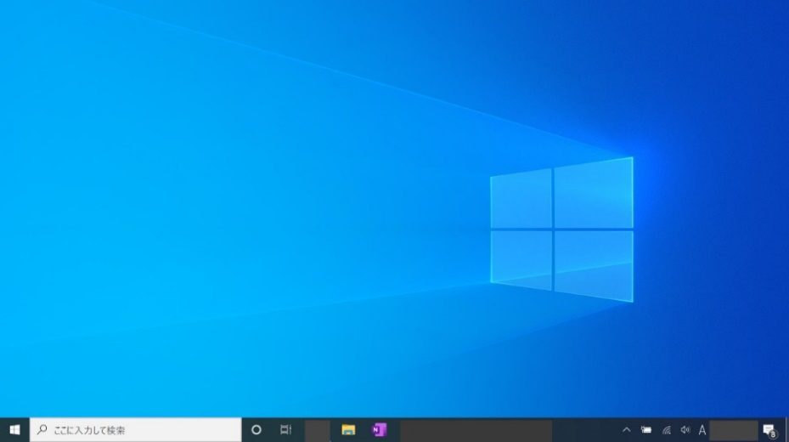

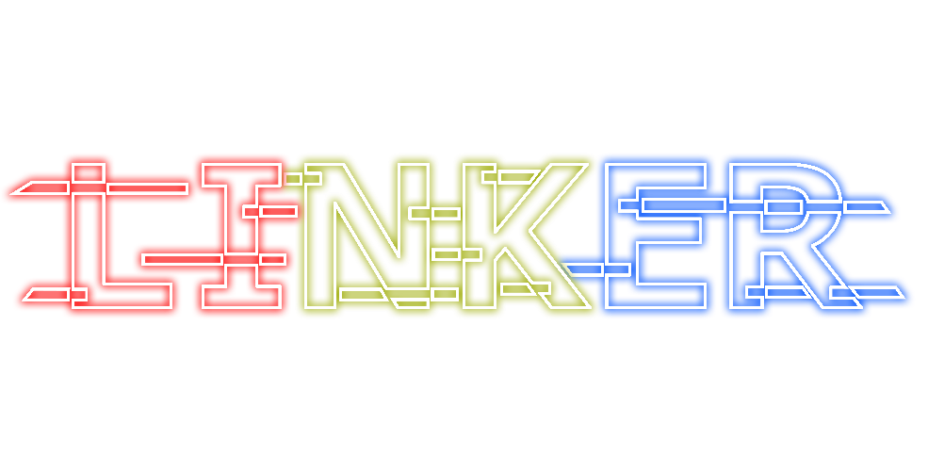
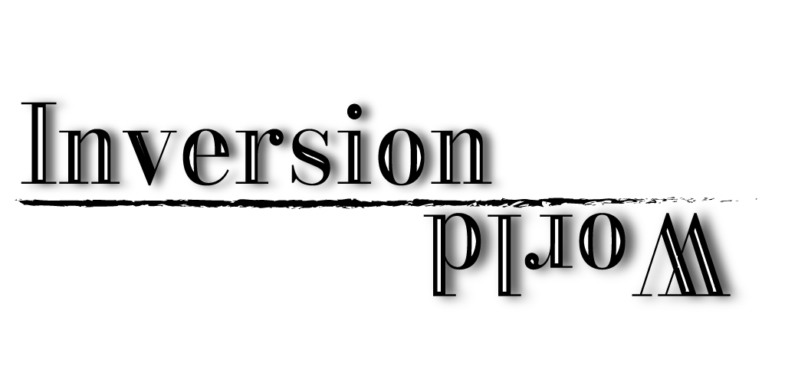

ゲームのタイトルロゴや、ゲーム内で使用する背景などをお願いします。
パソコンの中という設定なので「実際のパソコンでよく見るような背景に近いもの」や「単色などシンプルなもの」をお願いすると思います。

ブロックのデザイン

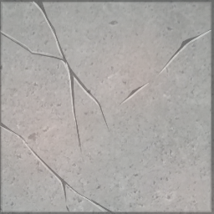

ゲーム内で使用するブロックのイラストです。
パソコンというテーマがあるのでデザインは上のものとは全然違うものになると思います。
種類的には3種類程お願いすると思います。

ゲーム内でブロックのサイズが変わるので、デザインは伸び縮みしても違和感のないものをお願いすると思います

